상품제안서
유니콘 홈IoT 스마트 중계기 | 상품코드: S21331

 |  |  |  |  |  |  | 02-713-8555 | www.synergygift.co.kr
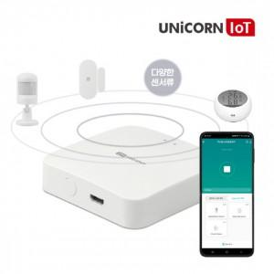

【상세/제작정보】 | 센서류의 정보를 바탕으로 유니콘IOT 스마트기기들을 하나의 전용앱으로 작동시키거나 연출할 수 있습니다

【인쇄/포장옵션】 | 레이저, 풀칼라 / 포장지포장

【공급단가】 | 수량 | 50~ | 100~ | 500~ | 1,000~ | 2,000~
*VAT별도 | 단가 | 35,340원 | 34,030원 | 32,720원 | 31,410원 | 30,630원

【상품 URL】 | https://www.synergygift.co.kr:443/src/goods_detail.php?gdno=21331

